Hoja1
KMEANS

 |  | 0 | 1 | 2 | 3 | 4 | 5 | 6 | 7 | 8 | 9 | 10 | 11 | 12 | 13 | 14 | 15 | 16 | 17 | 18 | 19 | 20 | 21 | 22 | 23 | FILE: | JSON
 | 0 |  | X1=1;Y1=0 |  |  |  |  |  |  |  |  |  |  |  |  | B |  |  | B |  |  |  |  |  |  |  | JSON
 | 1 |  |  |  |  |  |  |  | B |  |  |  |  |  |  |  |  |  |  |  |  |  |  |  |  |  | NUEVO CAMPO: | GRUPO_FILA
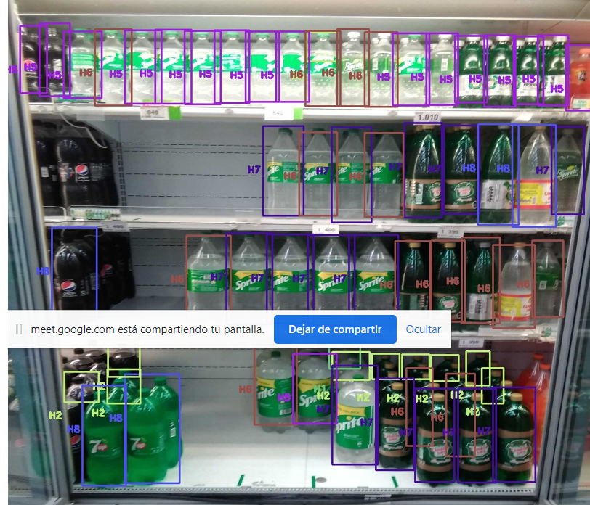
 | 2 |  |  | 1 |  |  |  |  |  |  |  |  |  | B
 | 3 |  |  |  |  |  |  |  |  | 2
 | 4 |  |  |  |  |  |  |  |  |  |  |  |  |  | 3
 | 5
 | 6
 | 7
 | 8
 | 9
 | 10 |  |  |  |  |  |  |  | 4 |  |  |  |  | 5
 | 11
 | 12
 | 13
 | 14
 | 15
 | 16
 | 17 |  |  |  |  |  |  |  |  |  |  |  |  |  |  |  | 6 |  |  |  |  | 7
 | 18
 | 19
 | 20
 | 21
 | 22
 | 23
 | 24
 | 25
 | 26
 | 27
 | 28
 | 29
 | 30
 | 31
 | 32

INPUT
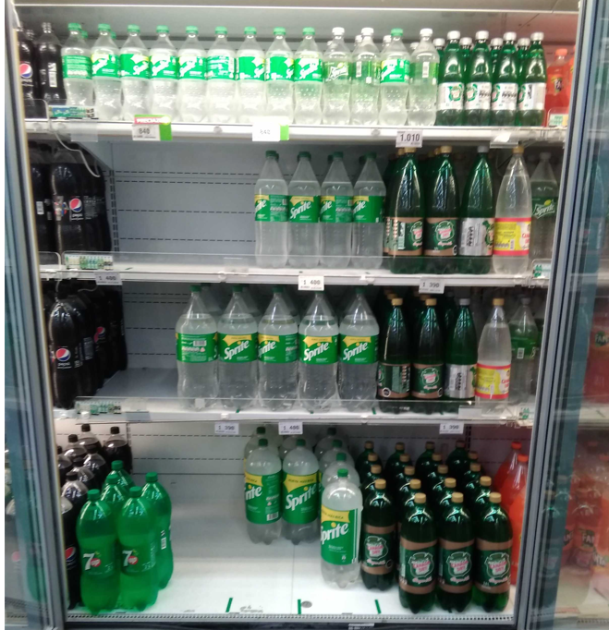
 | 0 | 1 | 2 | 3 | 4 | 5 | 6 | 7 | 8 | 9 | 10 | 11 | 12 | 13 | 14 | 15 | 16 | 17 | 18 | 19 | 20 | 21 | 22 | 23
0 |  | X1=1;Y1=0 |  |  |  |  |  |  |  |  |  |  |  |  | B |  |  | B
1 |  |  |  |  |  |  |  | B
2 |  |  | 1 |  |  |  |  |  |  |  |  |  | B
3 |  |  |  |  |  |  |  |  | 2
4 |  |  |  |  |  |  |  |  |  |  |  |  |  | 3
5
6
7
8
9
10 |  |  |  |  |  |  |  | 4 |  |  |  |  | 5
11
12
13
14
15
16
17 |  |  |  |  |  |  |  |  |  |  |  |  |  |  |  | 6 |  |  |  |  | 7
18
19
20
21
22
23
24
25
26
27
28
29
30
31
32

